Накладная-№3
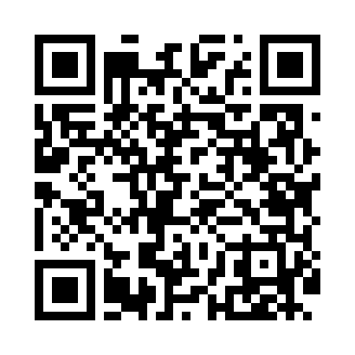
Номер товарно-транспортной накладной: |  |  | Торговый представитель: Kamol aka
Поставщик: Toshkent falcon fly 2 |  |  | Телефон торгового представителя: +998979626299
Дата отгрузки: 27.11.2025 |  |  | Контрагент: """" Klient
Дата консигнации: |  |  | Адрес:
Доставщик: |  |  | Телефон:
Телефон доставщика:
Время заказа: 27.11.2025 15:16:26
№ | Штрих-код | Название товаров (работ,услуг) | Количество | Количество в кейсе | Цена | Сумма
 |  |  | 19 |  |  | 68.4
1 | 6968300186418 | Тарелка керамические 8 DB-86-41 | 5 | 5 шт. | 3.50 | 17.50
2 | 6665202015630 | Тарелка керамическая 10"dinner plate DB-20-52 | 5 | 5 шт. | 3.50 | 17.50
3 | 2019089537190 | Керамикали ликоб 11''dinner DB-20-25 | 4 | 4 шт. | 4.10 | 16.40
4 | 6917325386129 | Керамика Тарелка 12"LONG PLATE DB-86-12 | 5 | 5 шт. | 3.40 | 17
Итого: 68.4$|->UZS: 855,000.00

